CLP
 | INFORME DE CLIMATIZACION AA CLARO ZONA - LIMA PROVINCIAS
Nombre de la Estación: | BUJAMA_ALTA
Nombre de Localidad: | MALA
Fecha: | 18/07/2026 - 18/07/2026
Zona: | LIMA SUR
ID site: | LI4553
CRQ Y/O INC: | CRQ000000050600
Asunto: | Revisión AA
Técnico:
ANTECEDENTES
No acceso informa que aire acondicionado por momento supera los 25 grados cuando lo permitido es 24
MODELO DE AIRE ACONDICIONADO
Marca: | Huawei
Modelo: | PC300D
Serie: | 2152271745EYR7000263
Voltaje: | 51
Refrigerante: | R134-A
DESCRIPCIÓN DE LAS ACCIONES REALIZADAS
Se encontró sin sellar los pasantes de cable del gabinete de la parte inferior se procede a sellar c
DESCRIPCIÓN FOTOGRAFICA
FOTO 1: MODELO DEL EQUIPO |  | FOTO 2: SERIE DEL EQUIPO
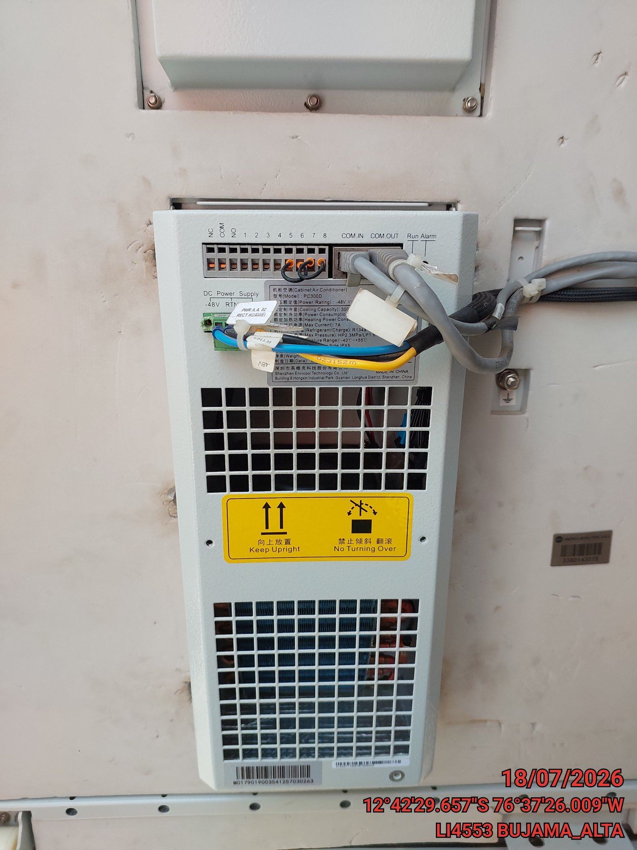 |  | 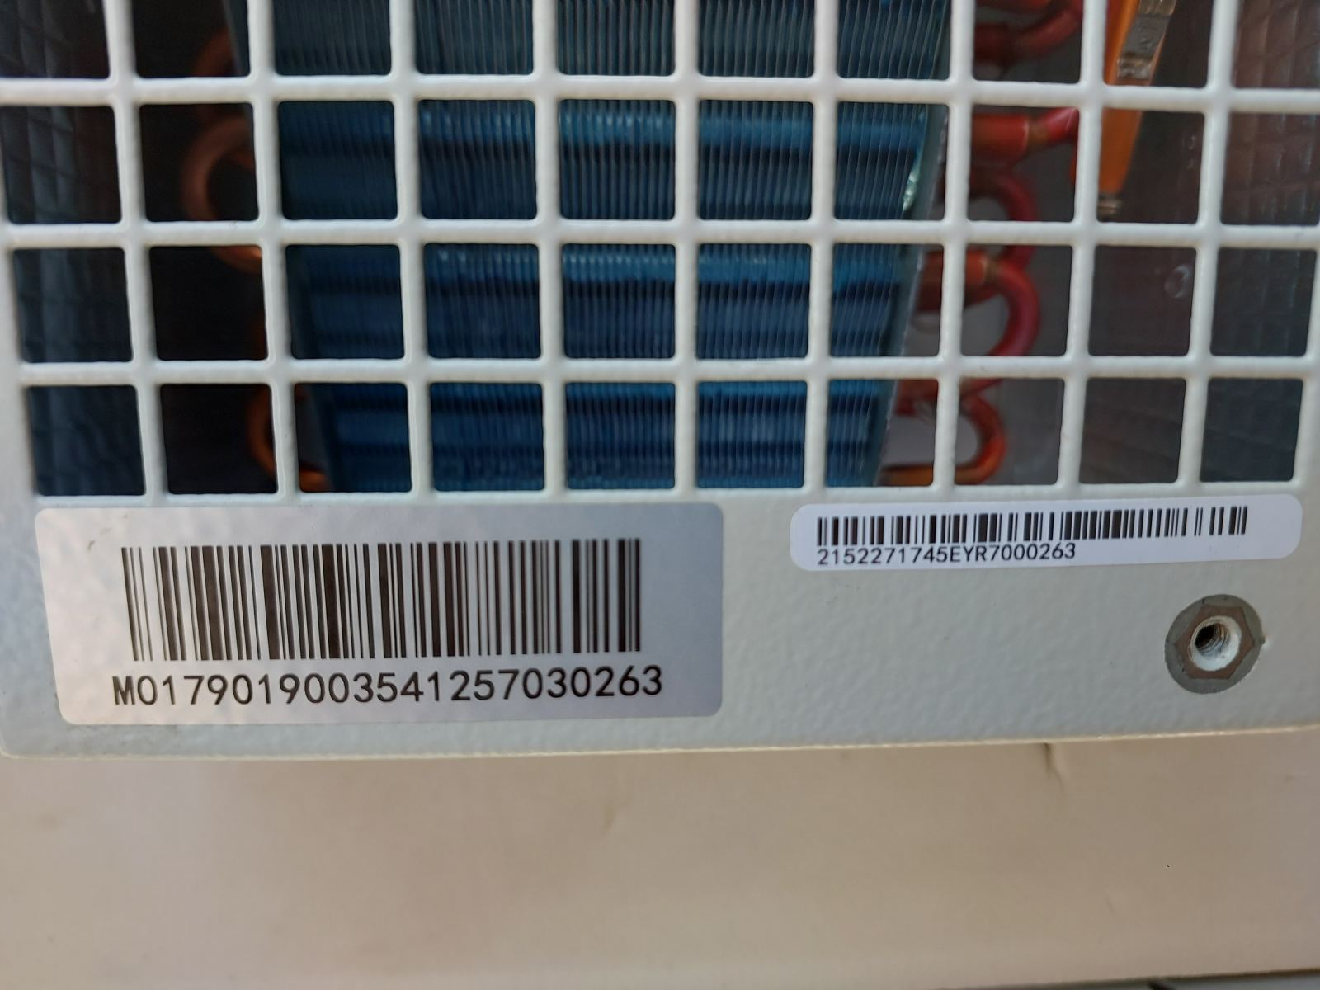

FOTO 3: FOTO DEL EQUIPO |  | FOTO 4 : REVISIÓN DEL EQUIPO ALARMADO
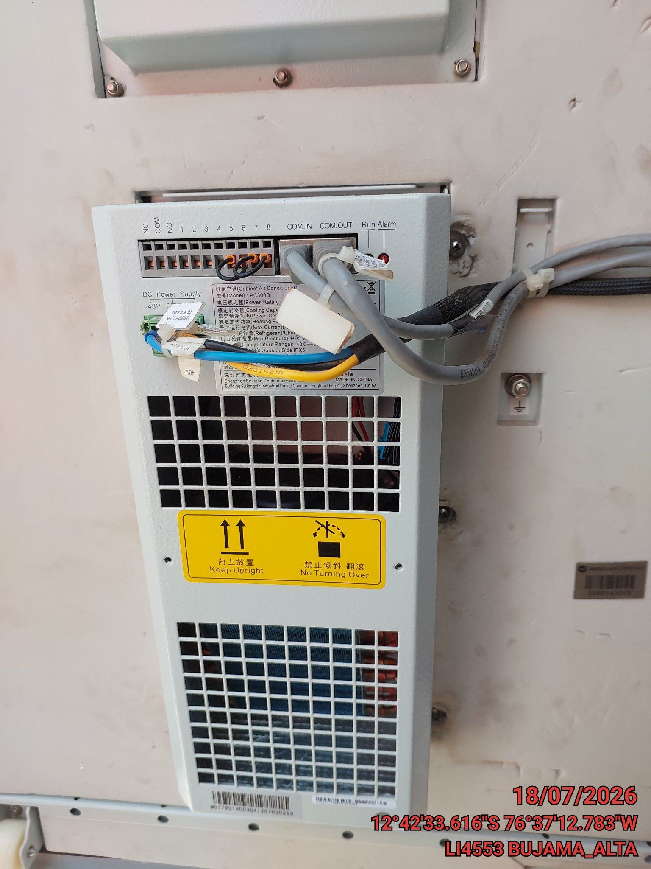 |  | 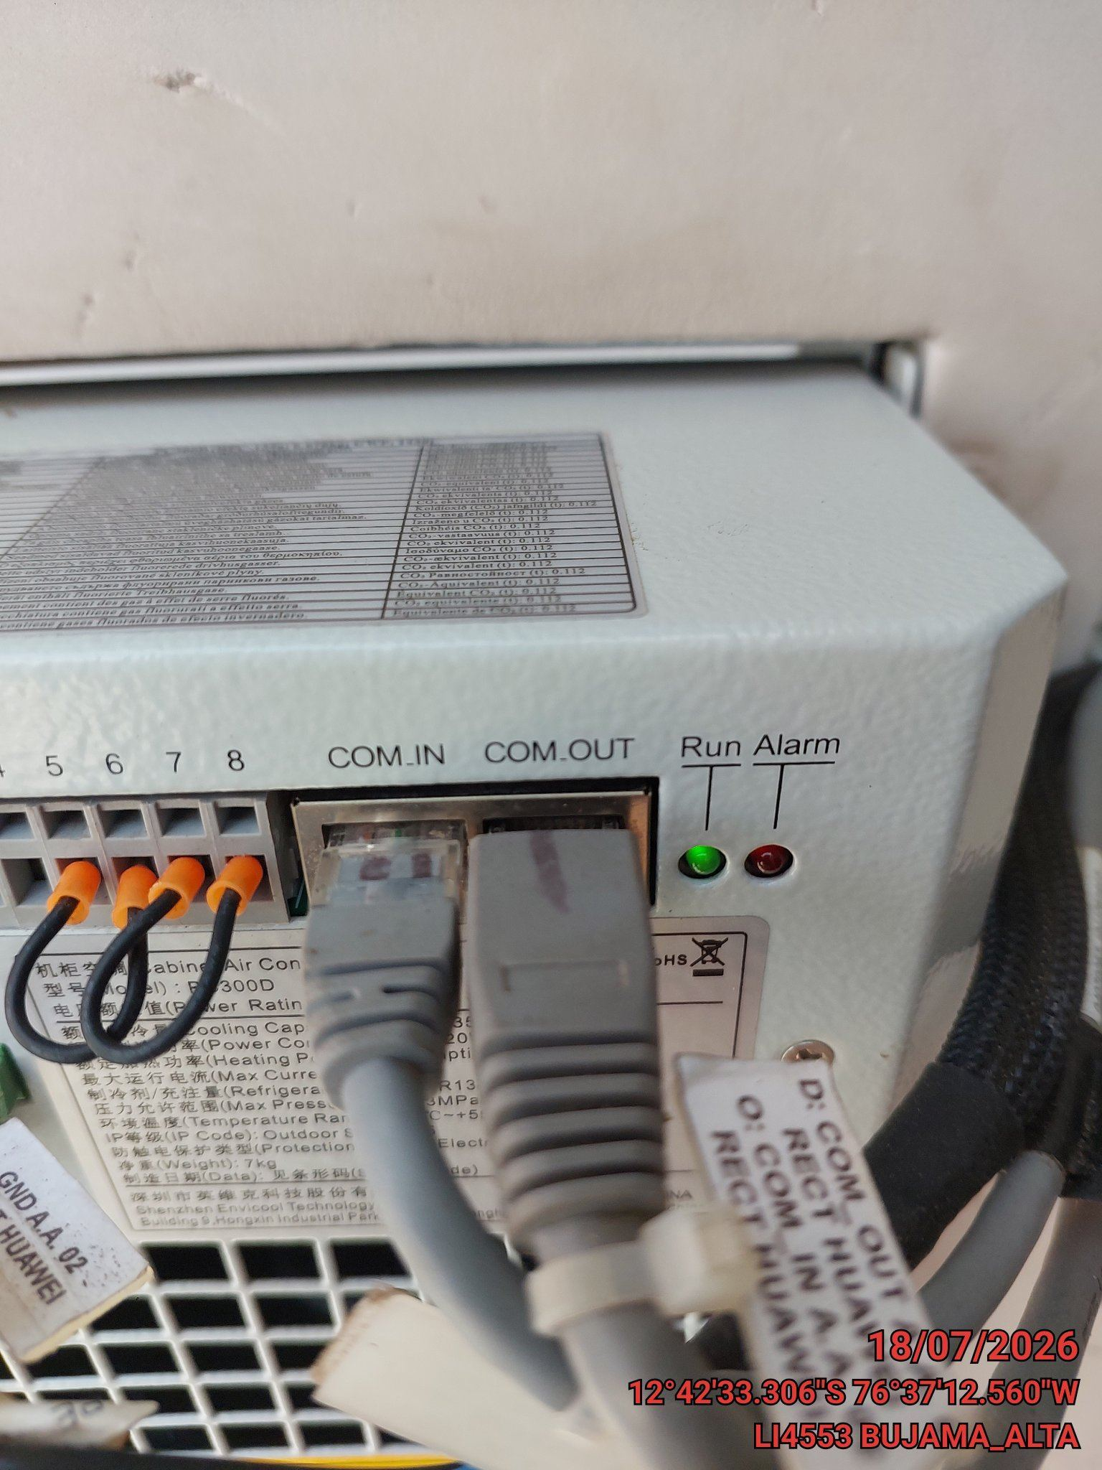

FOTO 5: LECTURAS DEL EQUIPO EN NETECO
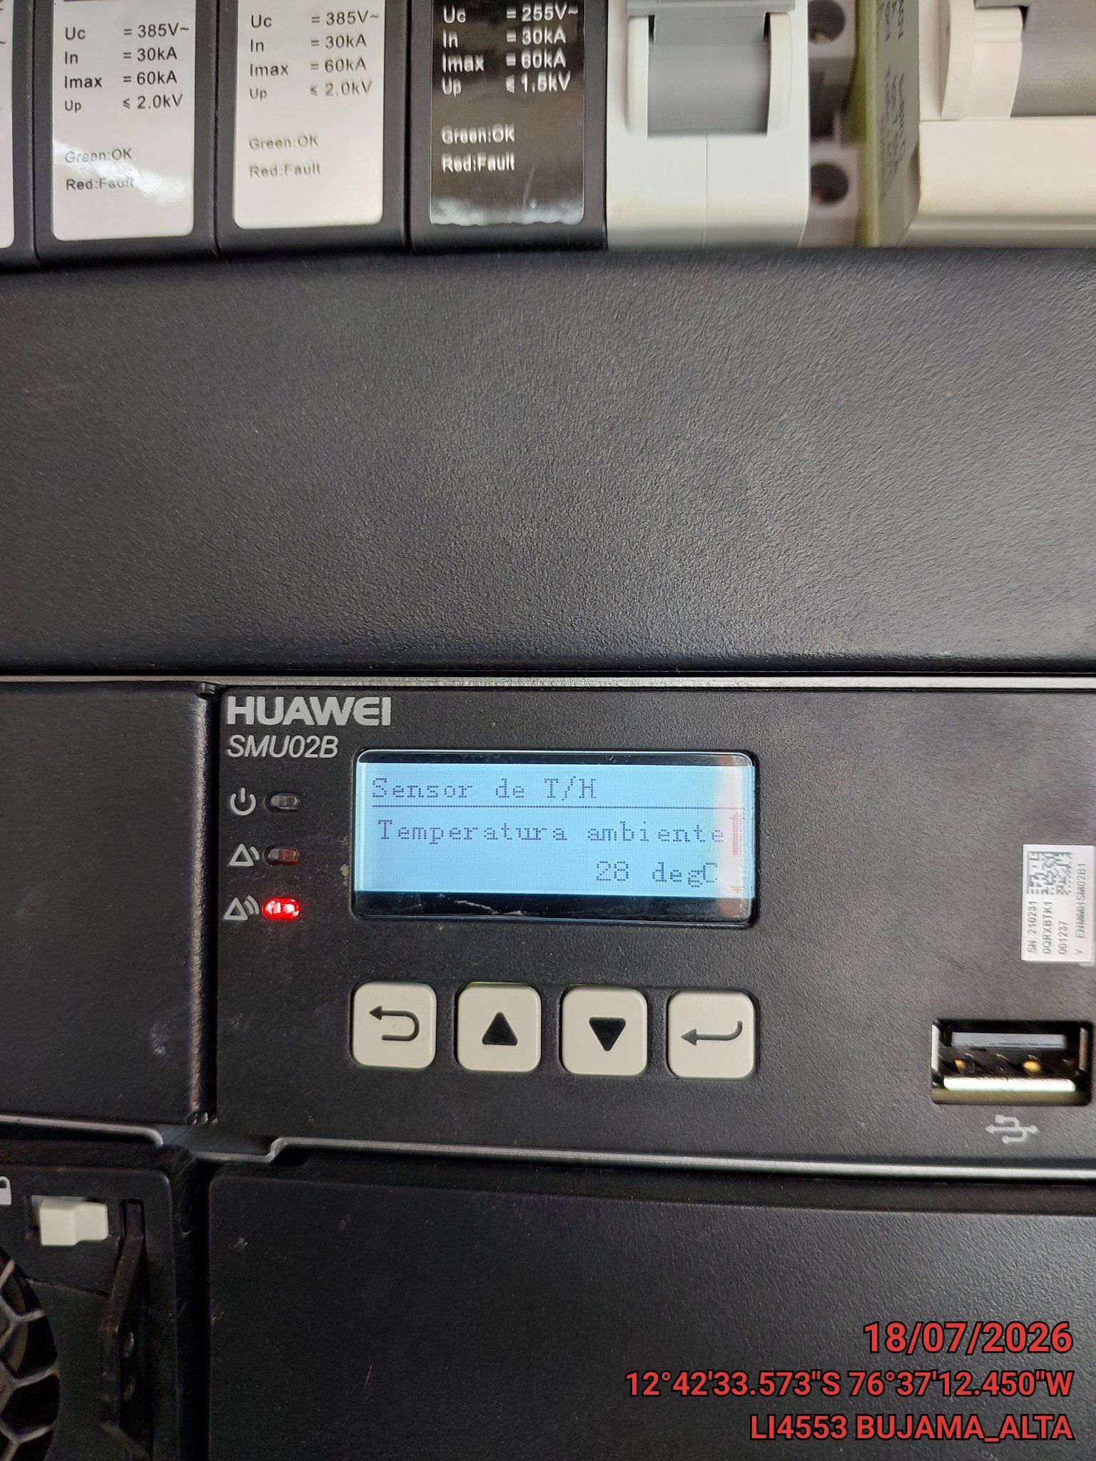 |  | 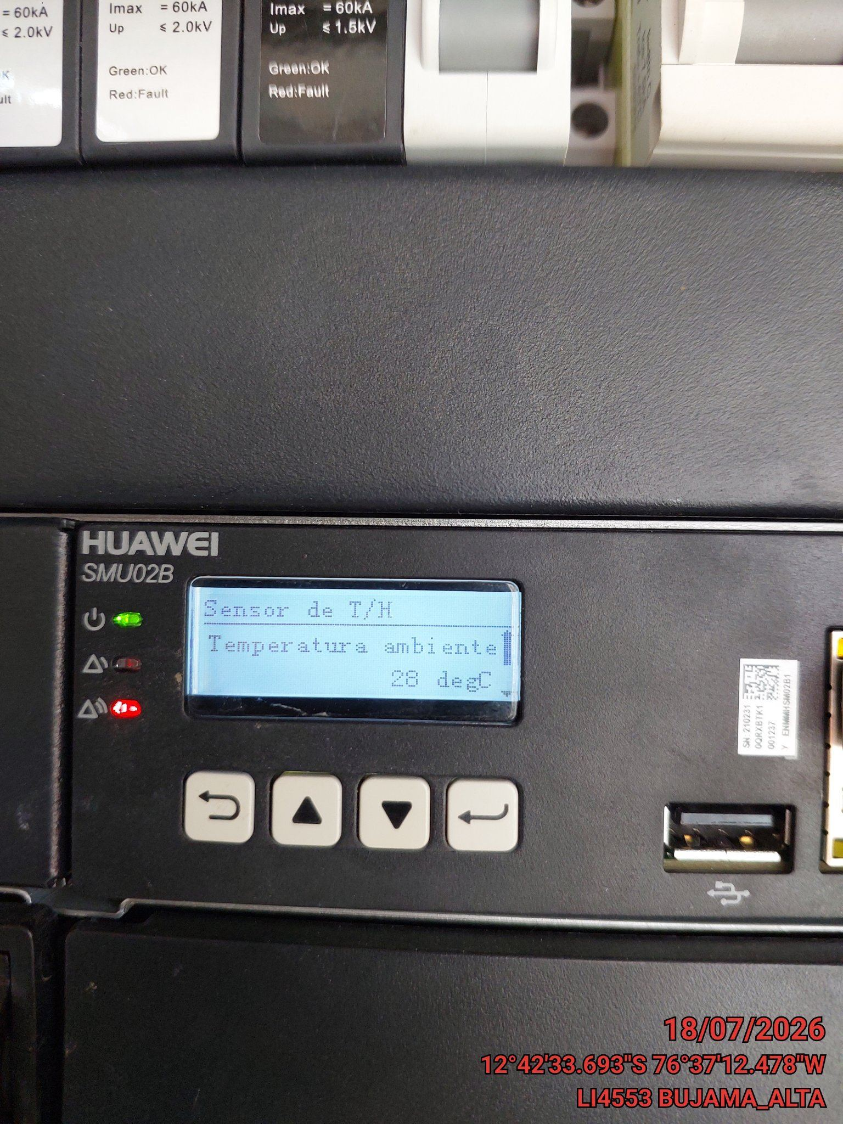

FOTO 6: REVISIÓN DE TARJETA |  | FOTO 7: REVISIÓN DEL VENTILADOR
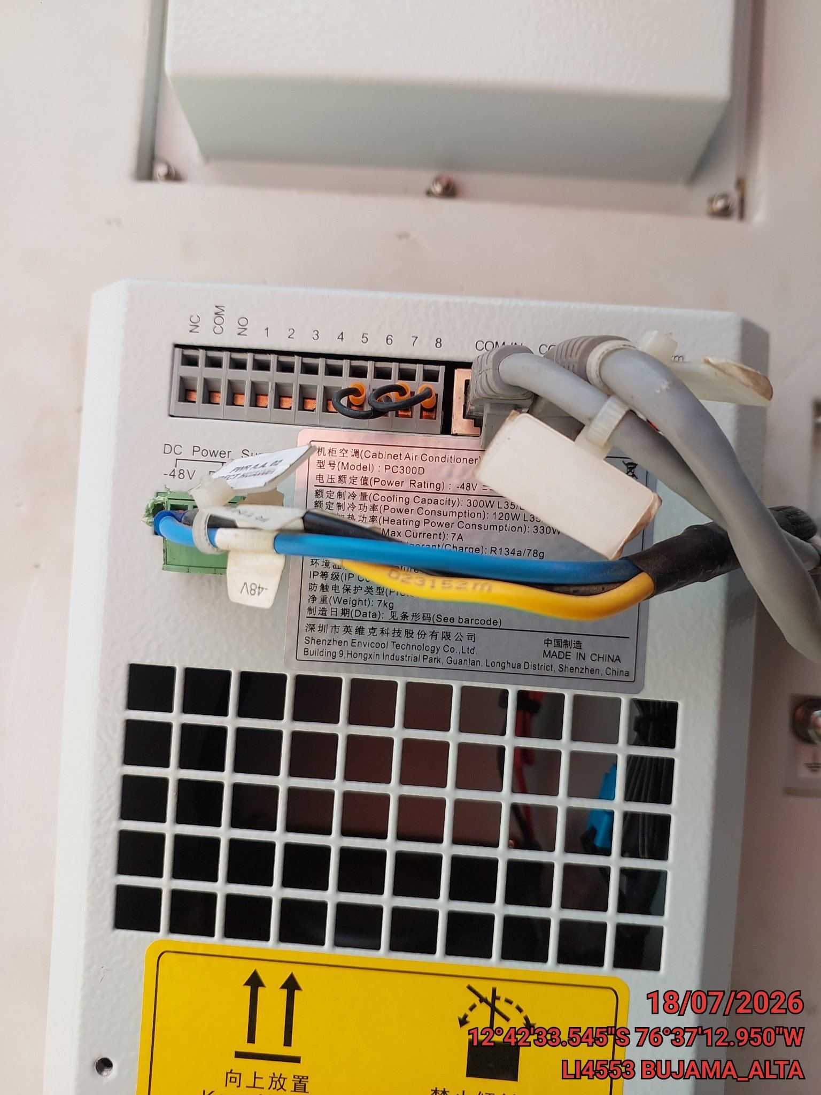 |  | 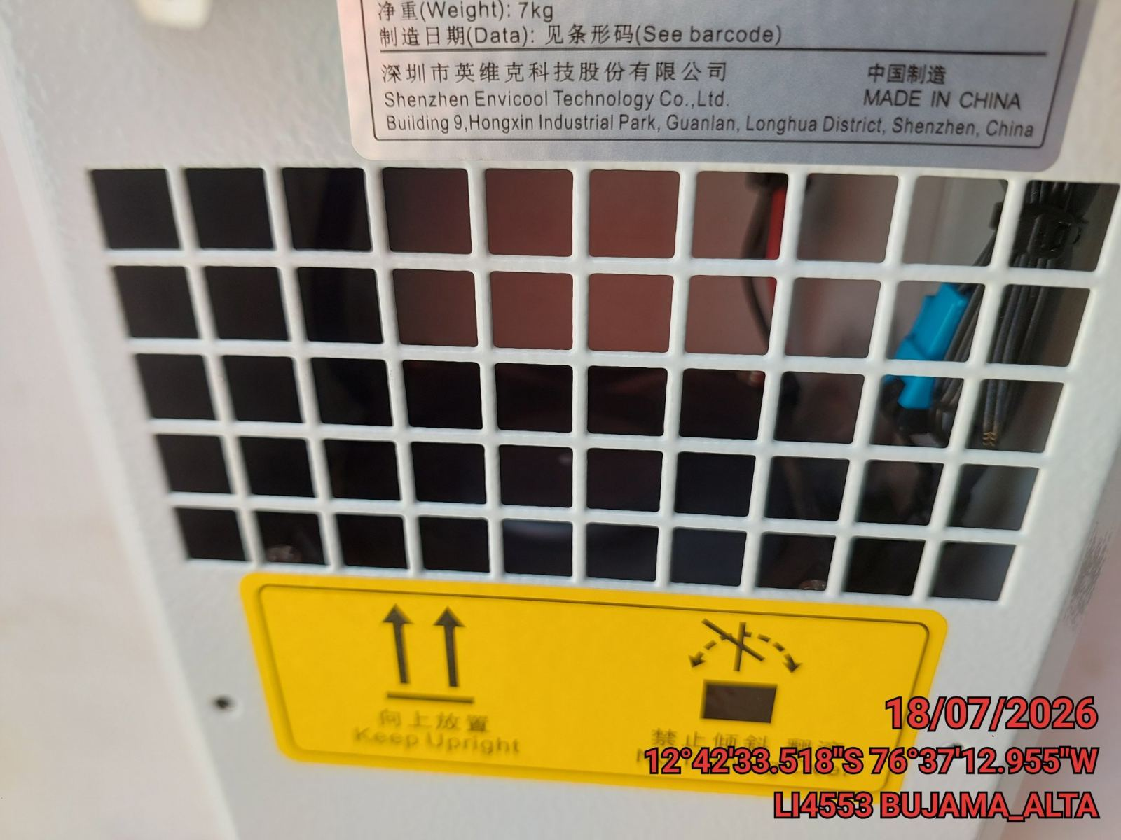

FOTO 8: REVISIÓN DEL COMPRESOR |  | FOTO 9: REVISION DEL EQUIPO Y/O ELEMENTO AVERIADO
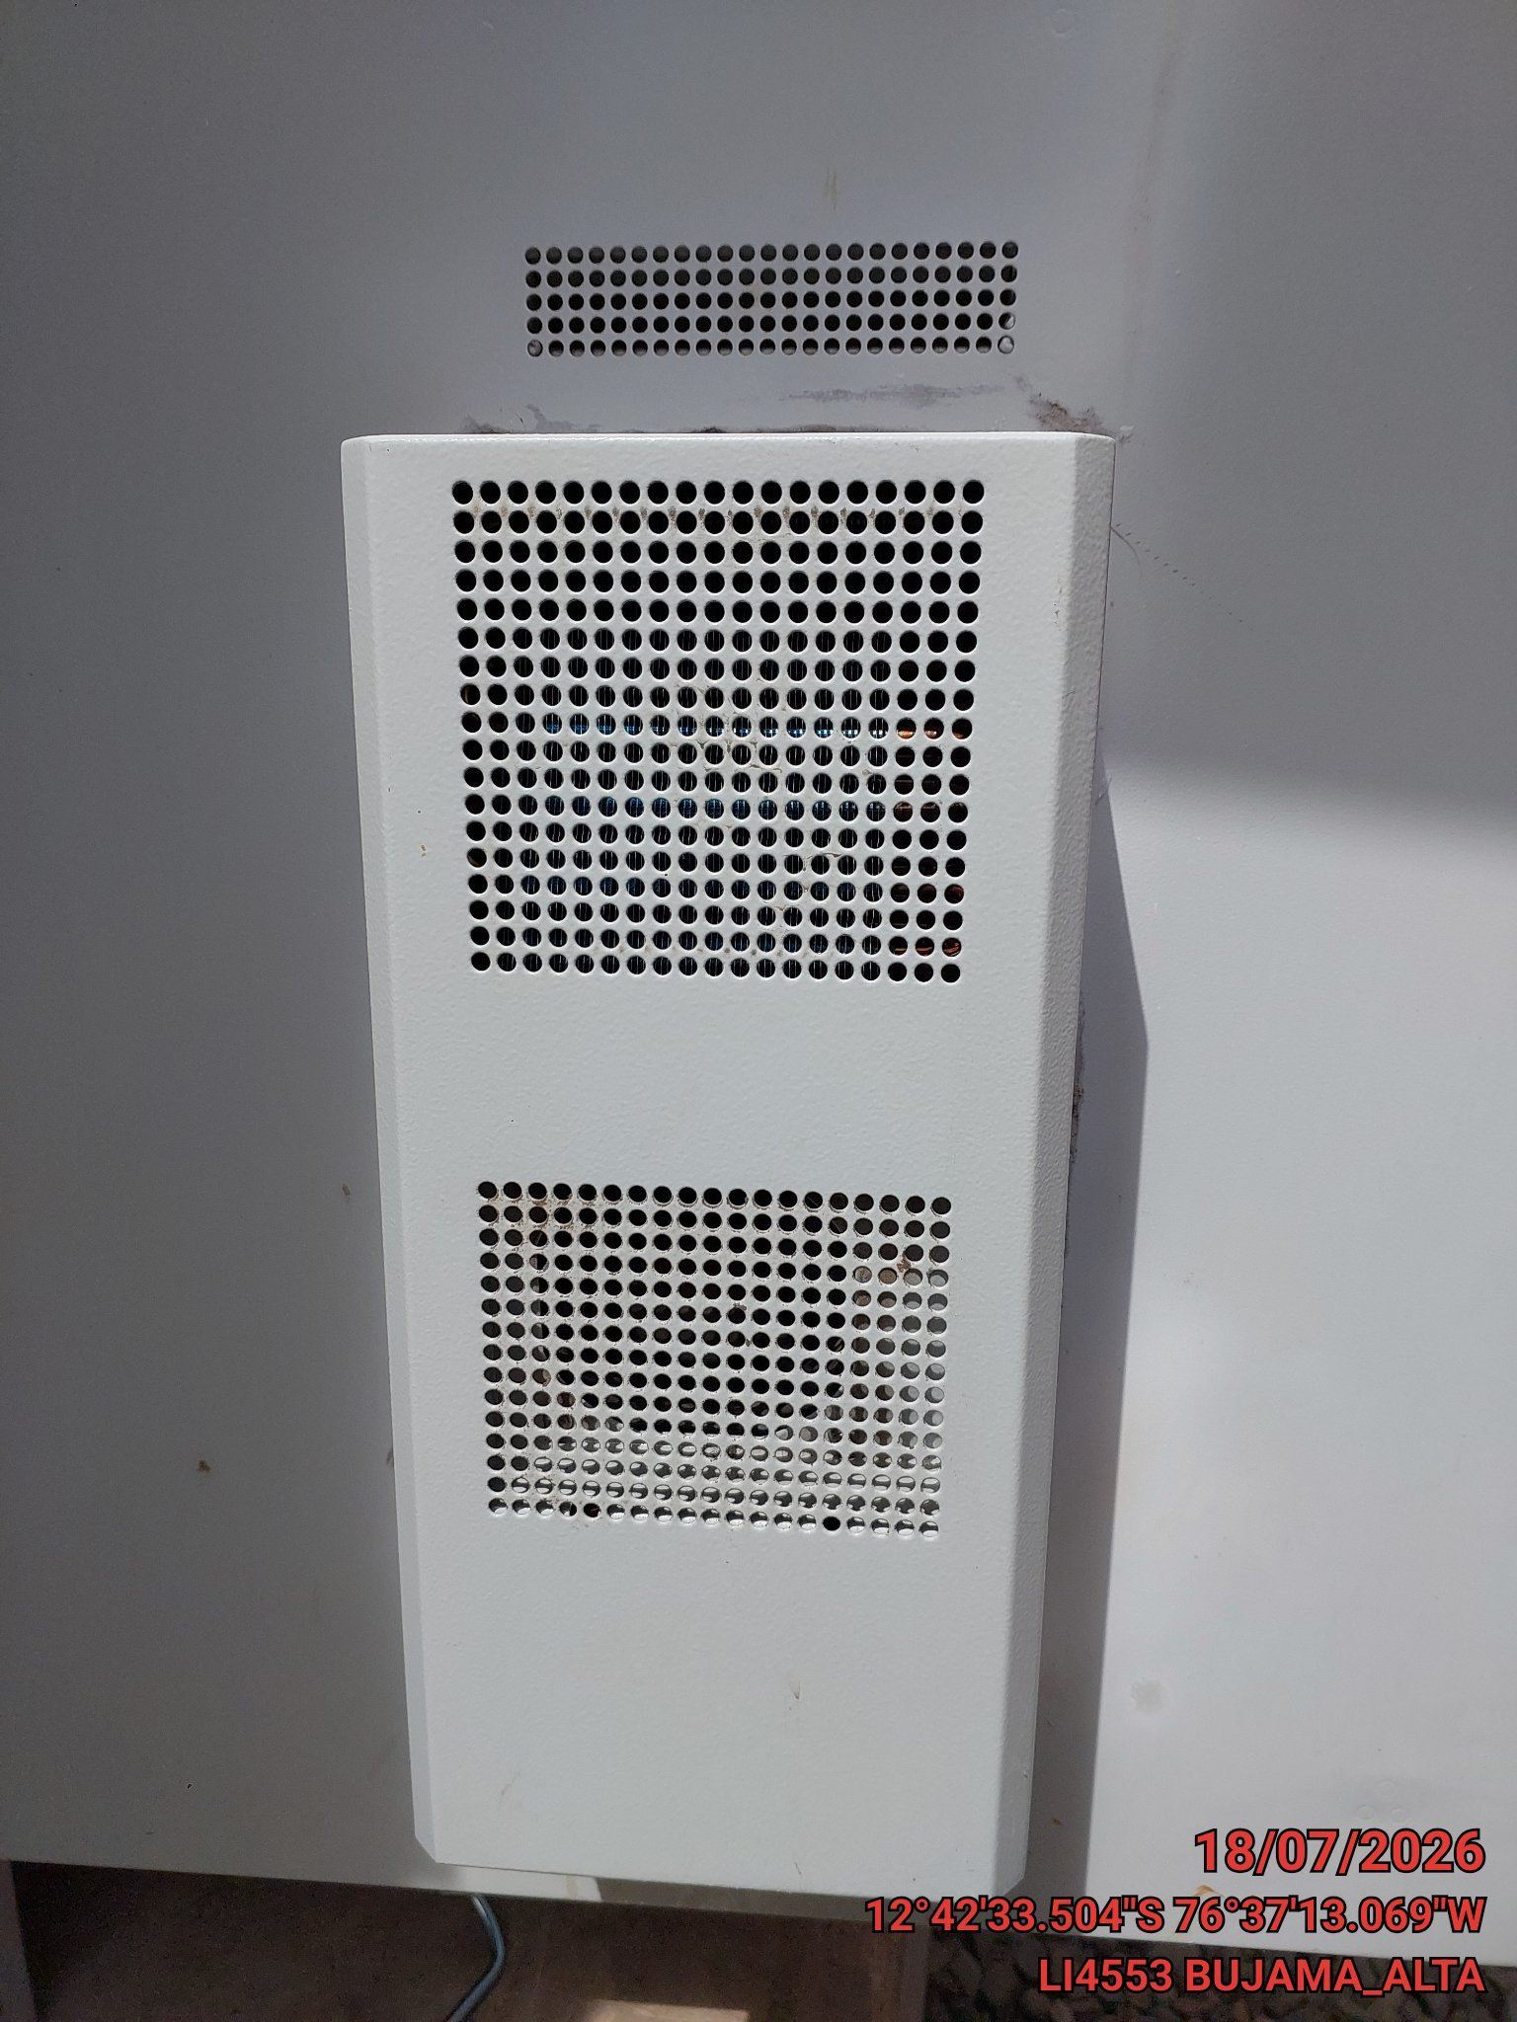 |  | 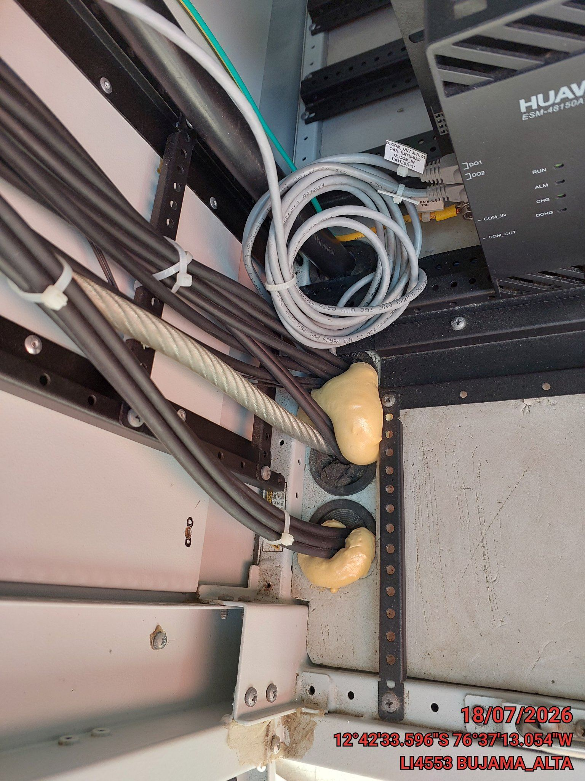

CONCLUSIONES |  | Detalle de avería: | Se encontró abierto los pasantes de cable de la parte inferior del gabinete
Al encontrarse abierto los pasantes de cable de la parte inferior del gabinete hacía que el aire aco
RECOMENDACIONES
Se recomienda sellar los pasantes de cable de energía o fibra para un correcto funcionamiento del ai

